关系图
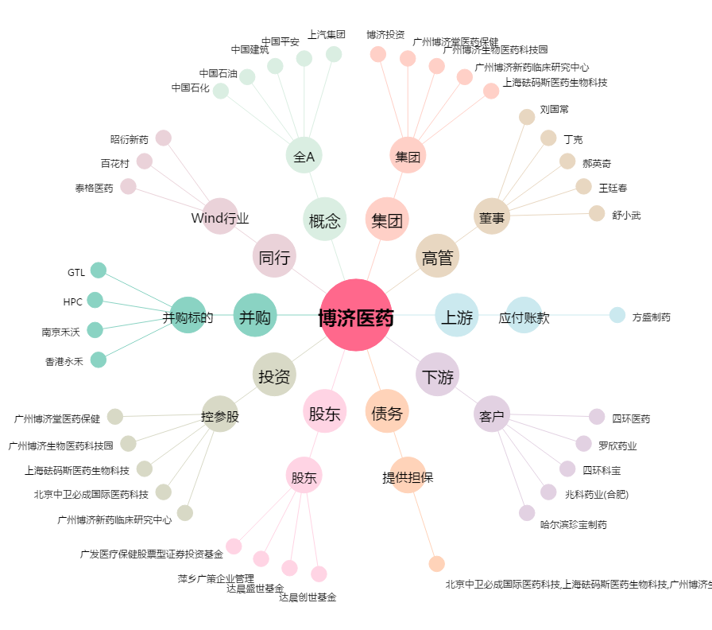
博济医药[300404.SZ] - 关系概览图

